Update 14-07-2023
Stock: | Candy Hoover Appliances Update 14-07-2023
Candy - Hoover IMBALLI DANNEGGIATI

IMMAGINE | CODE | MODEL | CATEGORY | BRAND | QTY
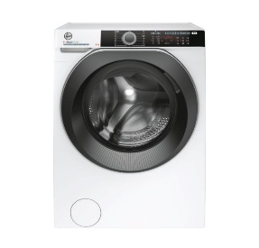 | 31010289 | HWE 49AMBS/1-S | LAVATRICE | HOOVER | 1
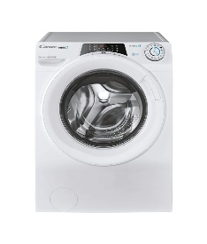 | 31010342 | RO 1494DWME-S | LAVATRICE | CANDY | 10
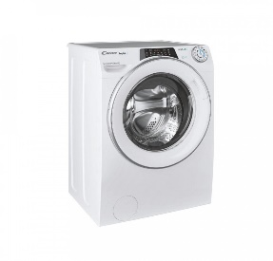 | 31010345 | RO41274DWMSE/1-S | LAVATRICE | CANDY | 1
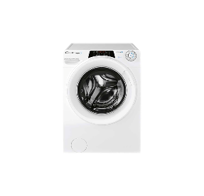 | 31010367 | RO 14104DWME/1-S | LAVATRICE | CANDY | 5
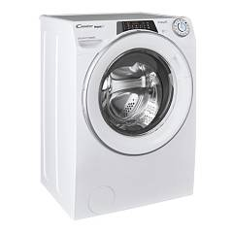 | 31010370 | RO 1284DWMSE/1-S | LAVATRICE | CANDY | 1
 | 31010467 | CS 14102DE/1-S | LAVATRICE | CANDY | 4
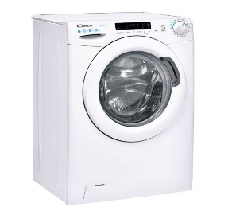 | 31010490 | CS4 1272DE/1-S | LAVATRICE | CANDY | 7
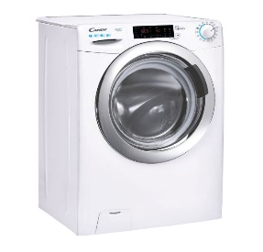 | 31010501 | CSS4147TWMCE/1-S | LAVATRICE | CANDY | 1
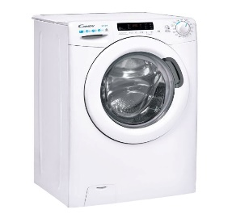 | 31010535 | CSWS 4962DWE/1-S | LAVATRICE | CANDY | 1
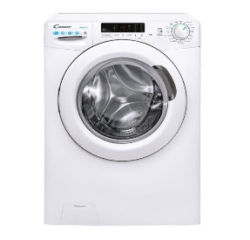 | 31010570 | CSWS 4852DE/1-11 | LAVASCIUGA | CANDY | 3
 | 31010620 | CS 1272DE/1-11 | LAVATRICE | CANDY | 13
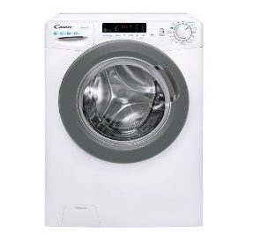 | 31010625 | CSS41272DWSE-11 | LAVATRICE | CANDY | 1
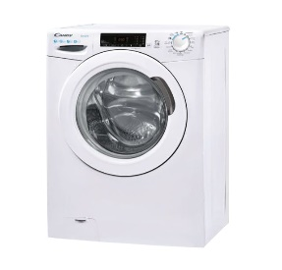 | 31010628 | CSS4137TE/1-11 | LAVATRICE | CANDY | 17
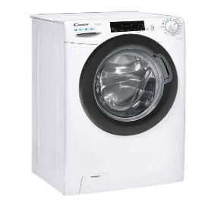 | 31010629 | CSS4127TRE/1-11 | LAVATRICE | CANDY | 3
 | 31010642 | H3WS610TAMCE/1-S | LAVATRICE | HOOVER | 1
 | 31010646 | CSS341252DE/2-11 | LAVATRICE | CANDY | 5
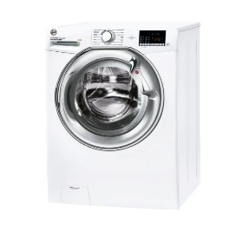 | 31010647 | H3W34 262DCE-11 | LAVATRICE | HOOVER | 4
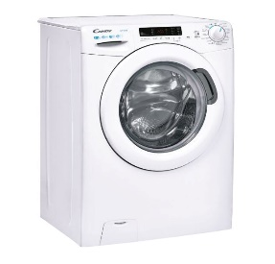 | 31010701 | CSWS43642DE/2-11 | LAVASCIUGA | CANDY | 3
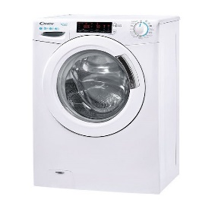 | 31010799 | CSS4127TWME/1-11 | LAVATRICE | CANDY | 1
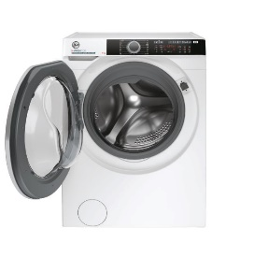 | 31010804 | HWE4 37AMBS/1-S | LAVATRICE | HOOVER | 1
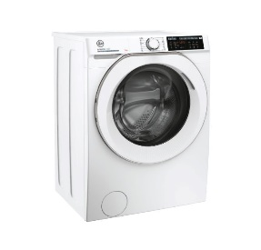 | 31010833 | HW4 37AMC/1-S | LAVATRICE | HOOVER | 5
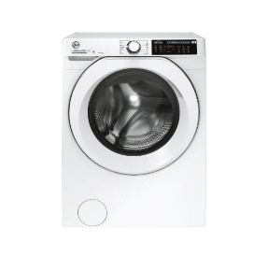 | 31010843 | HD 495AMC/1-S | LAVASCIUGA | HOOVER | 1
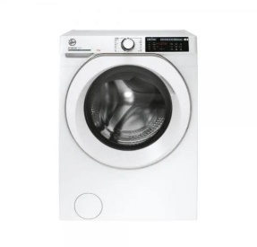 | 31010844 | HW 49AMC/1-S | LAVATRICE | HOOVER | 1
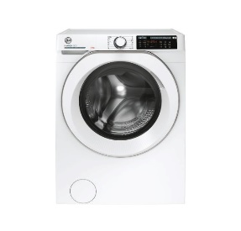 | 31010845 | HW 48AMC/1-S | LAVATRICE | HOOVER | 1
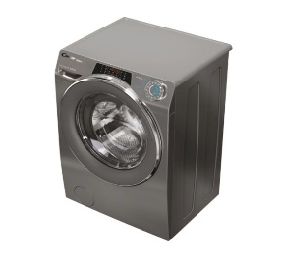 | 31010953 | RO41276DWMCRE-S | LAVATRICE SLIM | CANDY | 2
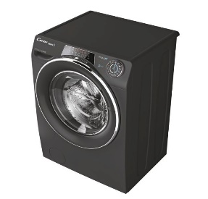 | 31010954 | RO14106DWMCRE-S | LAVATRICE | CANDY | 1
 | 31011066 | HLTPS147TAMCE-11 | LAVATRICE | CANDY | 1
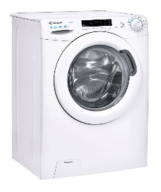 | 31011198 | CS44 1282DE/2-S | LAVATRICE | CANDY | 1
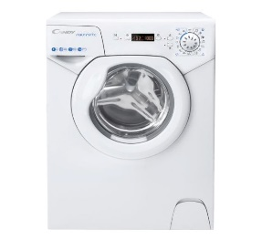 | 31011267 | AQUA 1042DE/2-S | LAVATRICE | CANDY | 2
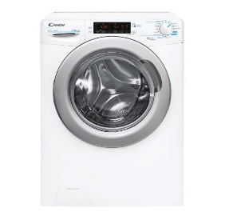 | 31011429 | CSPS4147TWMCE-11 | LAVATRICE | CANDY | 2
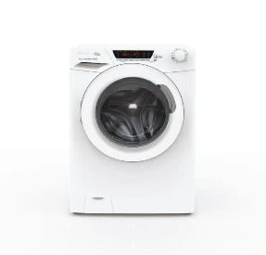 | 31011599 | HE 129TXME/1-S | LAVATRICE | CANDY | 1
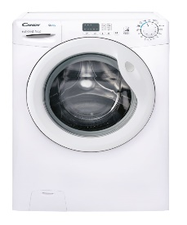 | 31018636 | EY4 1061DE/1-S | LAVATRICE | CANDY | 6
 | 31018638 | EYT 1262DWE/1-S | LAVATRICE | CANDY | 1
 | 31018652 | EY 1291DE/1-S | LAVATRICE | CANDY | 5
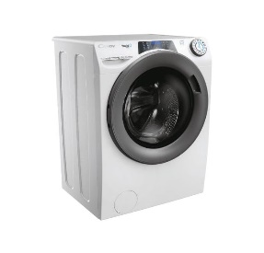 | 31018699 | RP4 476BWMR/1-S | LAVATRICE | CANDY | 6
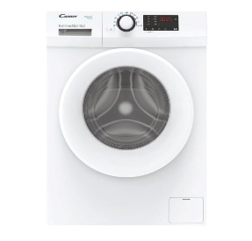 | 31018758 | RCSS 149HMC-S | LAVATRICE | CANDY | 2
 | 31018807 | RP 4106BWMR/1-S | LAVATRICE | CANDY | 19
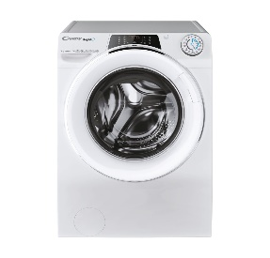 | 31018825 | RO 1486DWMCT/1-S | LAVATRICE | CANDY | 2
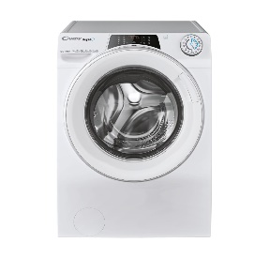 | 31018827 | RO14126DWMST-S | LAVATRICE | CANDY | 1
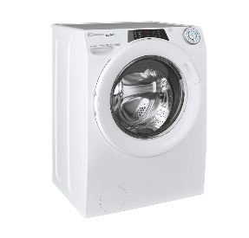 | 31018840 | RO 1494DWMT/1-S | LAVATRICE | CANDY | 5
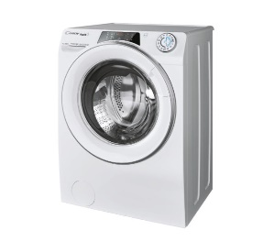 | 31018842 | RO41274DWMST/1-S | LAVATRICE | CANDY | 2
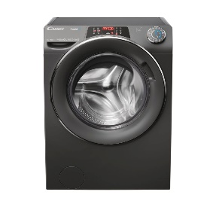 | 31018848 | RO41276DWMCRT-S | LAVATRICE | CANDY | 1
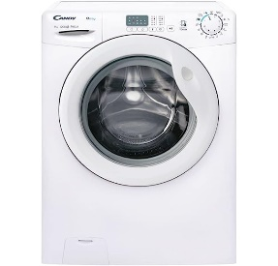 | 31019446 | CS1292DW4/1-11 | LAVATRICE | CANDY | 1
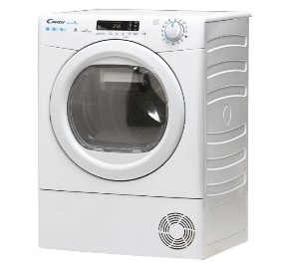 | 31102181 | CSOE H7A2DE-S | ASCIUGATRICE | CANDY | 1
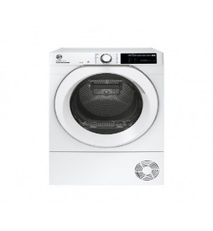 | 31102206 | NDE H8A2TCEXS-S | ASCIUGATRICE | HOOVER | 4
 | 31102375 | CSO4H7A2DE-S | ASCIUGATRICE | CANDY | 6
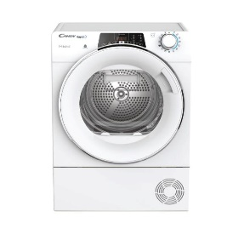 | 31102453 | RO4H7A2TCEX-S | ASCIUGATRICE | CANDY | 6
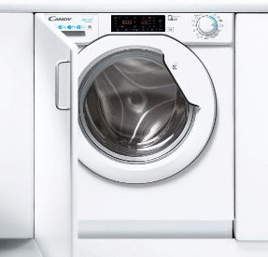 | 31800947 | CBDO485TWME/1-S | LAVASCIUGA | CANDY | 1
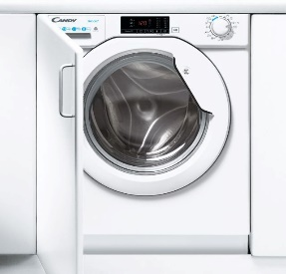 | 31800949 | CBD 485D1E/1-S | LAVASCIUGA | CANDY | 1
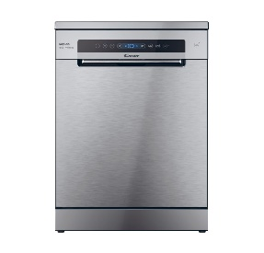 | 32002377 | CF 3C7F0X | LAVASTOVIGLIE | CANDY | 1
 |  |  |  |  | 172

